상품제안서
클래식 레더 트래블파우치, 유니크 다용도파우치 | 상품코드: F30686

 |  |  |  |  |  |  | 02-412-0044 | www.easy1.co.kr
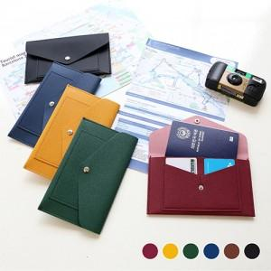

【상세/제작정보】 | <p><b><span style="font-size: 14pt;">* 인쇄시 판비추가비용 있음 / 1곳당 55000원 별도</span><span style="font-size: 14pt;">​</span></b></p><p><b style="font-size: 14pt;">* 배송비- 1box 80개 5000원 별도</b>&nbsp;</p>

【인쇄/포장옵션】 | 불박 / 포장지포장

【공급단가】 | 수량 | 100~ | 300~ | 500~ | 1,000~ | 3,000~
*VAT별도 | 단가 | 4,940원 | 4,860원 | 4,750원 | 4,560원 | 4,370원

【상품 URL】 | http://www.easy1.co.kr/src/goods_detail.php?gdno=30686

